仕様
想定アドベンチャーパート画面
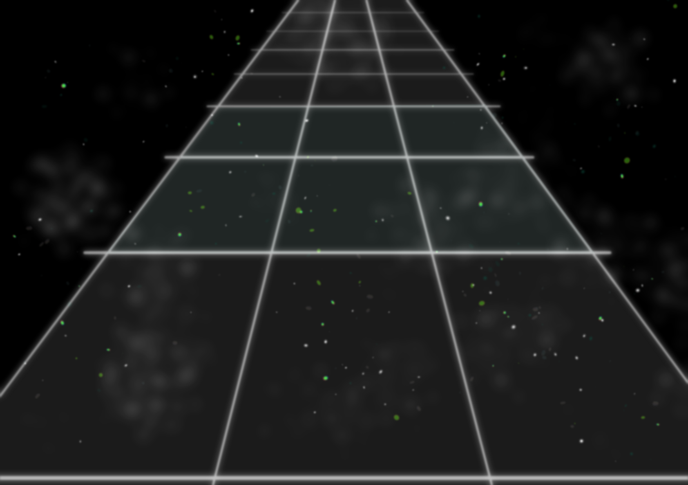
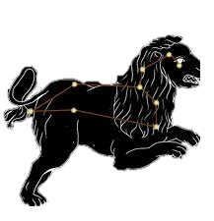
 |  |  |  | 表示するもの
 |  |  | ① | 1 | グラフィック | 相対する星座のグラフィック

 |  |  | ② | 2 | ライン | ラインを表示

 |  |  |  | 3 | 名前 | 話している星の名前を表示
 |  |  | ③
 |  |  |  | 4 | 台詞 | 話している星座の台詞を表示
 |  |  | ④

 |  |  |  | アドベンチャーパートのときは自機は表示されません

 | ・プレイヤーが行える操作
 |  | SHIFTキーで会話スキップすることができる
 |  | ENTERキーで会話を進めることができる

演出について
 | アドベンチャーパートの

